Table 3
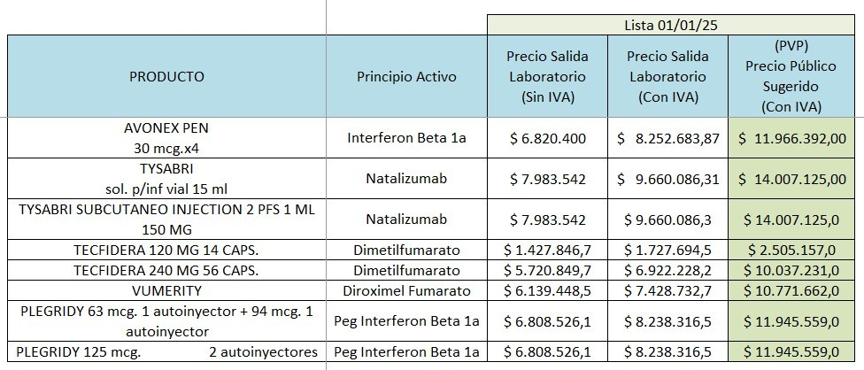
Biogen Argentina SRL - Avenida del Libertador 350 piso 7°-Vicente López - Pcia. Bs. As. Tel.: 5550-8150 - Fax: 4718-0805 www.biogen.com

